فرآیندهای اولویت دار

اولویت بندی فرآیندها |  |  |  |  |  |  |  |  |  |  |  | جمع بندی نهایی امتیاز (مجموع امتیازات دو حیطه پیچیدگی و اهمیت خدمت و تصویر خدمت، تقسیم بر دو)
ردیف | فرایند | پیچیدگی و اهمیت خدمت |  |  |  |  |  | تصویر خدمت
 |  | قابلیت الکترونیکی شدن | اهمیت استراتژیک | تعداد واحد مشارکت کننده | نارضایتی مسئولین | هزینه/درآمدزایی | جمع امتیاز پیچیدگی و اهمیت خدمت | توجه شهروندان | فراوانی مراجعه | نارضایتی مراجعین | جمع امتیاز تصویر خدمت
 |  | 30 | 30 | 15 | 15 | 10 | 100 | 40 | 30 | 30 | 100 | 100
1 | تطبیق و معادل سازی واحدها | 30 | 30 | 15 | 15 | 10 | 100 | 40 | 30 | 30 | 100 | 100

جدول اولویت بندی فرآیندها، بر اساس پیوست یک دستورالعمل ابلاغی با نامه شماره 137047 مورخ 1393/11/07

سامانه خدمات مردم
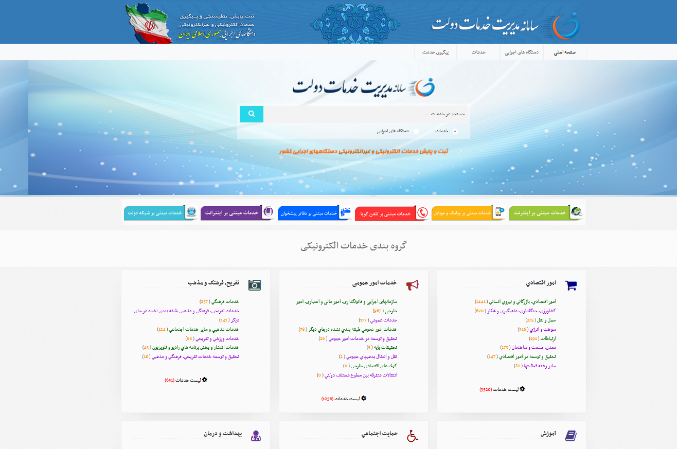

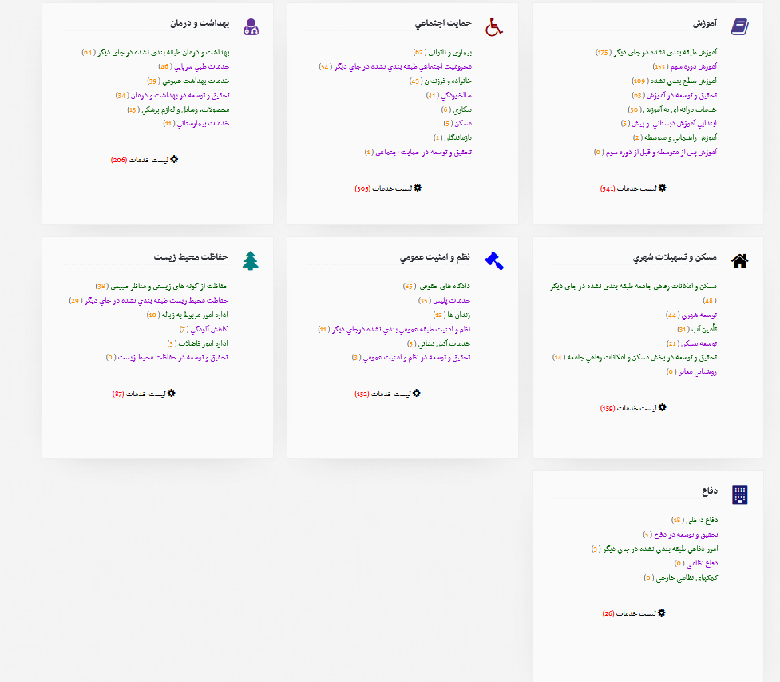

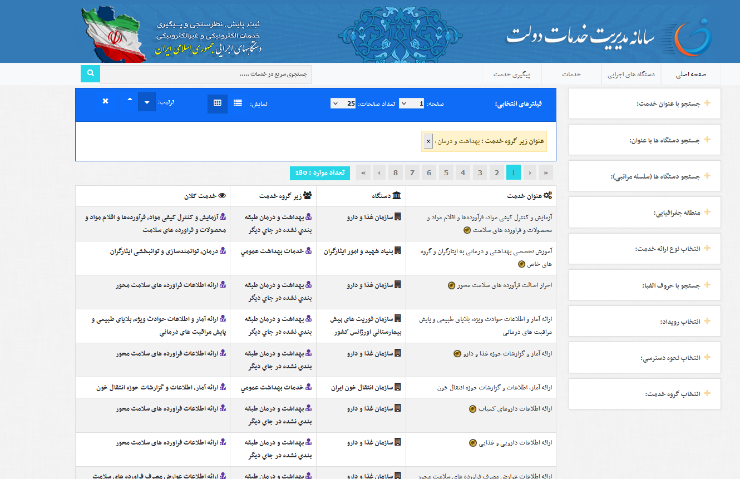
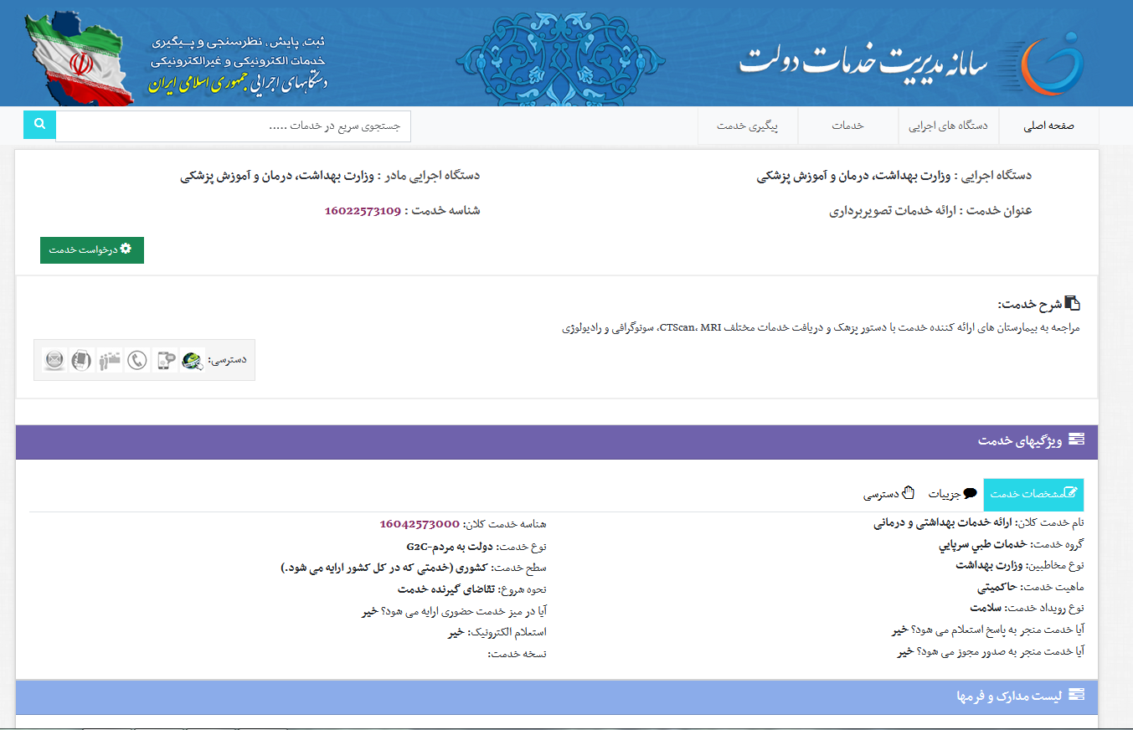

پیوست1 (انواع تعاملات در دولت)






پیوست 2 (قوانین بالادستی)



